INSCRIPTION
70º CHAMPIONNAT MONDIAL C.O.M. - Piacenza (IT)

BULLETIN D'INSCRIPTION
Pays |  | CH |  |  |  |  |  | Nº Tel. |  | +41 |  |  |  | Zuchter Nr.
Prénom |  |  |  |  |  |  |  | Mobil |  | +41 |  |  |  | Eleveur N°
Name / Nom |  |  |  |  |  |  |  | E-mail: |  |  |  |  |  | N° Elevatore
Adresse |  |  |  |  |  |  |  | E-mail:
N. P. |  |  |  |  | Lieu |  |  | Fédération: |  |  | Ziervögel Schweiz / Oiseaux d'Agrément Suisse
Bitte Anmeldung bis 31. Oktober 2021, für die CITES Vögel mit dem N° von Ring, einsenden an:
Le bulletin d'inscription devra être retourné jusqu'au 31 octobre 2021, pour les oiseaux CITES avec le N° du la bague, à
Termine di inscrizione 31 ottobre 2021 per uccelli con CITES con il N° di anello, da spedire a:
Antonio Polimeno, Murgasse 21, 3292 Busswil, tel. 032 323 47 42. ou par Email : antonio.polimeno@kleintiere-schweiz.ch
N° | Section | Classe | Bague Nº | Année | Dénomination compléte de l'oiseau. Pour les Sections "F2" à "P", la dénomination en latin doit être indiquée. | Reservé Comité | N° | Sektion |  | Klasse | Ring Nr. | Jahr | Dénomination compléte de l'oiseau. Pour les Sections "F2" à "P", la dénomination en latin doit être indiquée. |  | Reservé Comité

1 | Einzel/isolé/isolato |  |  |  |  |  | 1 | STAM | A |  |  |  |  |  |  | 0 | 0
2 |  |  |  |  |  |  | 2 |  | B |  |  |  |  |  |  | 0
3 |  |  |  |  |  |  | 3 |  | C |  |  |  |  |  |  | 0
4 |  |  |  |  |  |  | 4 |  | D |  |  |  |  |  |  | 0
5 |  |  |  |  |  |  | 5 | STAM | A |  |  |  |  |  |  | 0 | 0
6 |  |  |  |  |  |  | 6 |  | B |  |  |  |  |  |  | 0
7 |  |  |  |  |  |  | 7 |  | C |  |  |  |  |  |  | 0
8 |  |  |  |  |  |  | 8 |  | D |  |  |  |  |  |  | 0
9 |  |  |  |  |  |  | 9 | STAM | A |  |  |  |  |  |  | 0 | 0
10 |  |  |  |  |  |  | 10 |  | B |  |  |  |  |  |  | 0
11 |  |  |  |  |  |  | 11 |  | C |  |  |  |  |  |  | 0
12 |  |  |  |  |  |  | 12 |  | D |  |  |  |  |  |  | 0
13 |  |  |  |  |  |  | 13 | STAM | A |  |  |  |  |  |  | 0 | 0
14 |  |  |  |  |  |  | 14 |  | B |  |  |  |  |  |  | 0
15 |  |  |  |  |  |  | 15 |  | C |  |  |  |  |  |  | 0
16 |  |  |  |  |  |  | 16 |  | D |  |  |  |  |  |  | 0
17 |  |  |  |  |  |  | 17 | STAM | A |  |  |  |  |  |  | 0 | 0
18 |  |  |  |  |  |  | 18 |  | B |  |  |  |  |  |  | 0
19 |  |  |  |  |  |  | 19 |  | C |  |  |  |  |  |  | 0
20 |  |  |  |  |  |  | 20 |  | D |  |  |  |  |  |  | 0

Preis pro Vögel / Prix par oiseau / Prezzo per uccello : 30.- |  |  |  |  |  |  | Total Vögel/oiseaux/uccelli : |  |  |  |  | 0 |  | CHF -
Katalog obligatorich / Catalogue obligatoire / Catalogo : 17.- |  |  |  |  |  |  |  |  |  |  |  | 0 |  | CHF -
Soirée de gala : 65.- par personne, à payer avec l'inscription |  |  |  |  |  |  | Nº de Personnes = |  |  |  |  | 0 |  | CHF -
Le montant est à payer avec l'inscription par bulletin de versement
Einlieferung / livraison: Mittwoch / mercredi / mercoledi 12 janvier 2022 de 12.00 à 18.00 chez Polimeno |  |  |  |  |  |  |  |  |  | TOTAL A PAYER: |  |  |  | CHF -
SIGNATURE :
 |  |  | Avec l'inscription de mes oiseaux, j'accepte intégralement les règlements: C.O. du Mondial, COM, OMJ, OAS ainsi que le respect des dates pour la gestion de la manifestation La C.O.M., et le Comité Organisateur ainsi que la COM Suisse déclinent toute responsabilité en cas de disparition ou du mortalité d'oiseaux. Aucune indemnisation quelconque ne pourra leurs être exigée

Beispiel
66º CHAMPIONNAT MONDIAL C.O.M. - Cesena 2018 (I)

Inscrire le numéro d'éleveur
BULLETIN D'INSCRIPTION
Pays |  |  | CH |  |  |  |  |  | Nº Tel. |  |  | +41 |  |  |  | Zuchter Nr. | 1956
Prénom |  |  |  |  |  |  |  |  | Mobil |  |  | +41 |  |  |  | Eleveur N°
Name / Nom |  |  |  |  |  |  |  |  | E-mail: |  |  |  |  |  |  | Elevatore N°
Adresse |  |  |  |  |  |  |  |  | E-mail: |  |  | #REF!
N. P. |  |  |  |  |  | Lieu |  |  | Fédération: |  |  |  | Ziervögel Schweiz / Oiseaux d'Agrément Suisse
Bitte Anmeldung bis 31. Oktober 2019, für die CITES Vögel mit dem N° von Ring, einsenden an:
Le bulletin d'inscription devra être retourné jusqu'au 31 octobre 2019, pour les oiseaux CITES avec le N° du la bague, à
Termine di inscrizione 31 ottobre 2019 per uccelli con CITES con il N° di anello, da spedire a:
Inscrire le n° d'éleveur, ainsi son nom, prénom et d'adresse apparaissent automatiquement.
Inscrire la section et la classe (que vous trouverez dans le classeur "classes 2018", ainsi le nom de l'oiseau apparait automatiquement.
Antonio Polimeno, Murgasse 21, 3292 Busswil, tel. 032 323 47 42. ou par Email : antonio.polimeno@kleintiere-schweiz.ch
N° | Section |  | Classe | Bague Nº | Année | Dénomination compléte de l'oiseau. Pour les Sections "F2" à "P", la dénomination en latin doit être indiquée. | Reservé Comité | N° | Sektion |  |  | Klasse | Ring Nr. | Jahr | Dénomination compléte de l'oiseau. Pour les Sections "F2" à "P", la dénomination en latin doit être indiquée. |  |  | Reservé Comité

le N° de la bague est important surtout pour les oiseaux CITES
Inscrire la section et la classe avec un espace entre les deux
Inscrire la lettre de la section et le N° de la classe avec un espace entre les deux
1 | Einzel/isolé/isolato | E 34 |  | 33 | 2017 | #REF! |  | 1 | STAM | A | f1 85 |  | 33 | 2017 | #REF! |  |  |  | E 34 | 1 | 4 | f1 85
2 |  |  |  |  |  |  |  | 2 |  | B |  |  |  |  | #REF! |  |  |  |  | 0
3 |  |  |  |  |  |  |  | 3 |  | C |  |  |  |  | #REF! |  |  |  |  | 0
4 |  |  |  |  |  |  |  | 4 |  | D |  |  |  |  | #REF! |  |  |  |  | 0
5 |  |  |  |  |  |  |  | 5 | STAM | A |  |  |  |  |  |  |  |  |  | 0 | 0
6 |  |  |  |  |  |  |  | 6 |  | B |  |  |  |  |  |  |  |  |  | 0
7 |  |  |  |  |  |  |  | 7 |  | C |  |  |  |  |  |  |  |  |  | 0
8 |  |  |  |  |  |  |  | 8 |  | D |  |  |  |  |  |  |  |  |  | 0
9 |  |  |  |  |  |  |  | 9 | STAM | A |  |  |  |  |  |  |  |  |  | 0 | 0
10 |  |  |  |  |  |  |  | 10 |  | B |  |  |  |  |  |  |  |  |  | 0
11 |  |  |  |  |  |  |  | 11 |  | C |  |  |  |  |  |  |  |  |  | 0
Vous avez la possibilité de remplir le bulletin d'inscription directement
depuis votre PC, de l'enregistrer et de nous le retourner directement par mail
12 |  |  |  |  |  |  |  | 12 |  | D |  |  |  |  |  |  |  |  |  | 0
13 |  |  |  |  |  |  |  | 13 | STAM | A |  |  |  |  |  |  |  |  |  | 0 | 0
14 |  |  |  |  |  |  |  | 14 |  | B |  |  |  |  |  |  |  |  |  | 0
15 |  |  |  |  |  |  |  | 15 |  | C |  |  |  |  |  |  |  |  |  | 0
16 |  |  |  |  |  |  |  | 16 |  | D |  |  |  |  |  |  |  |  |  | 0
17 |  |  |  |  |  |  |  | 17 | STAM | A |  |  |  |  |  |  |  |  |  | 0 | 0
18 |  |  |  |  |  |  |  | 18 |  | B |  |  |  |  |  |  |  |  |  | 0
19 |  |  |  |  |  |  |  | 19 |  | C |  |  |  |  |  |  |  |  |  | 0
20 |  |  |  |  |  |  |  | 20 |  | D |  |  |  |  |  |  |  |  |  | 0

Preis pro Vögel / Prix par oiseau / Prezzo per uccello : € 12 (1 euro assurance compris) |  |  |  |  |  |  |  | Total Vögel/oiseaux/uccelli : |  |  |  |  |  | 5 |  | € 60.00
Katalog obligatorich / Catalogue obligatoire / Catalogo : € 12 |  |  |  |  |  |  |  |  |  |  |  |  |  | 1 |  | € 12.00
Soirée de gala : 55 € par personne, à payer avec l'inscription |  |  |  |  |  |  |  | Nº de Personnes = |  |  |  |  |  |  |  | € -
Le montant est à payer avec l'inscription par bulletin de versement |  |  |  |  |  |  |  |  |  |  |  |  |  | € 72.00 |  | CHF 86.40
Einlieferung / livraison: le 10. janvier à partir de 16.00 chez Polimeno |  |  |  |  |  |  |  |  |  |  |  | TOTAL A PAYER: |  |  |  | CHF 86.40
SIGNATURE :
Avec l'inscription de mes oiseaux j'accepte intégralement les règlements: C.O. du Mondial, COM, OMJ, ainsi que le respect des dates pour la gestion de la manifestation;
La C.O.M., et le Comité Organisateur déclinent toute responsabilité en cas de disparition ou du mortalité d'oiseaux. Aucune indemnisation quelconque ne pourra être exigée, ni de la COM, ni du Comité organisateur du "Mondial 2012".

bulletin de versement
Das Startgeld ist mit der Anmeldung einzubezahlen Les frais d'inscriptions sont à payer en même temps que les inscriptions

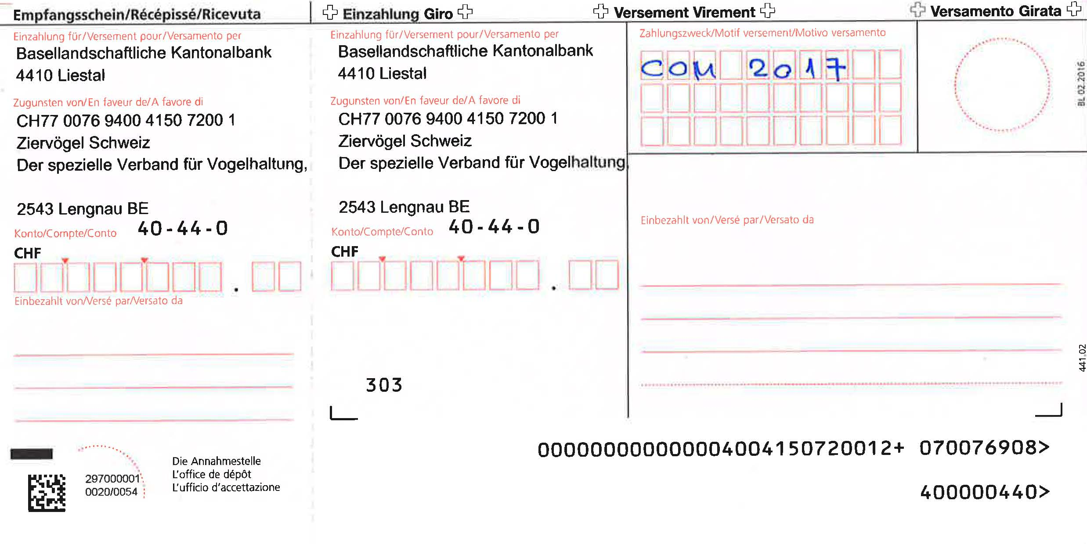

C O M 2020

